Sheet1
 | Total Geral | Total de Masculino | Masculino |  |  |  | Total de Feminino | Feminino
Localidade da Escola |  |  | Federal | Estadual | Municipal | Privada |  | Federal | Estadual | Municipal | Privada
Salvador | 92,416 | 39,936 | 19 | 30,535 | 8,085 | 1,297 | 52,480 | 24 | 36,556 | 14,683 | 1,217

Sexo |  | Dependência Administrativa

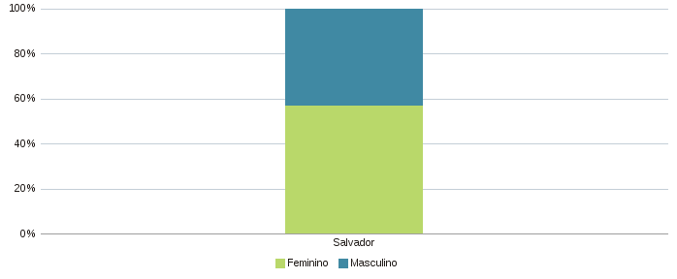 |  | 